Sheet1
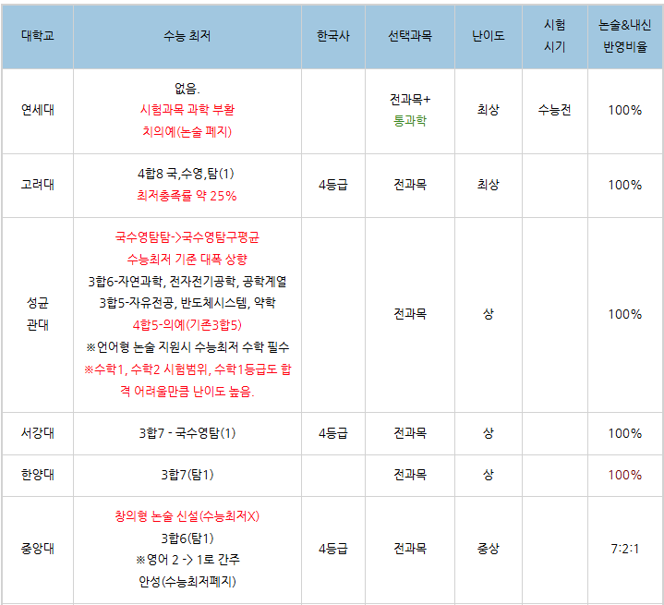
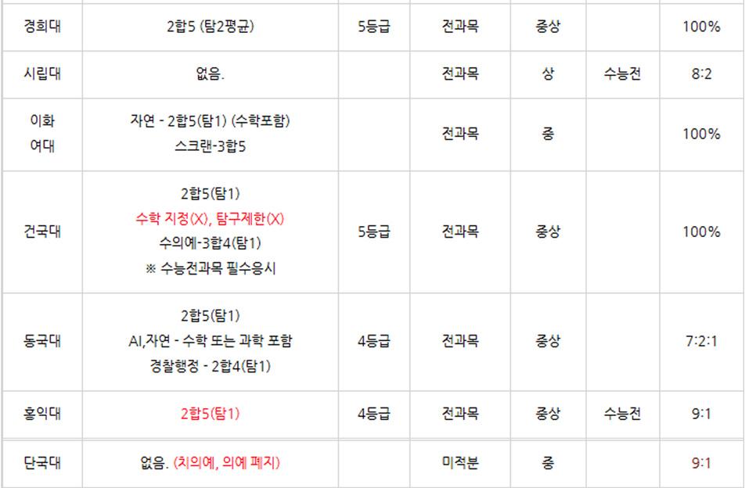
비 메디컬 기준 | 선택지 | 연세대 | 고려대 | 서강대 | 성균관대 | 한양대 | 중앙대 | 중앙(창의) | 경희대 | 서울시립대 | 이화여대 | 건국대 | 동국대 | 홍익대 | 단국대
확률과 통계 23-30번 중 몇 개 맞추는 수준? | 1. 다 맞춘다. 2. 하나 틀림 3. 2개 틀림 4. 4점빼고 다 맞음 5. 노베이스 | 2▲ | 3▲ | 3▲ | 5▲ | 2▲ | 2▲ | 5▲ | 3▲ | 2▲ | 5▲ | 3▲ | 3▲ | 3▲ | 5▲
기하 23-30번 중 몇 개 맞추는 수준? | 1. 다 맞춘다. 2. 하나 틀림 3. 2개 틀림 4. 4점빼고 다 맞음 5. 노베이스 | 2▲ | 2▲ | 3▲ | 5▲ | 2▲ | 5▲ | 5▲ | 3▲ | 2▲ | 4▲ | 2▲ | 3▲ | 3▲ | 5▲
수능수학 실력 | 1. 92점 이상 2. 88점 이상 3. 84점 이상 4. 80점이상 5. 76점 이상 | 2▲ | 3▲ | 3▲ | 2▲ | 2▲ | 3▲ | 3▲ | 4▲ | 3▲ | 4▲ | 3▲ | 3▲ | 4▲ | 5▲
풀이가 길어지면 계산실수가 나옵니까? | 1. 계산실수 아예 없는편 2. 계산실수 거의 없음 3. 계산 실수 가끔함 4. 계산 실수 잦음 5. 무조건 나옴 | 2▲ | 4▲ | 4▲ | 1▲ | 2▲ | 3▲ | 2▲ | 4▲ | 2▲ | 3▲ | 2▲ | 4▲ | 3▲ | 4▲
문제를 푸는 속도가 빠릅니까? | 1. 빠름 2. 빠른 편 3. 보통 4. 느린편 | 2▲ | 2▲ | 3▲ | 2▲ | 3▲ | 3▲ | 3▲ | 4▲ | 3▲ | 4▲ | 3▲ | 4▲ | 3▲ | 4▲
수능최저 | 1. 4합 8까지 가능 2. 3합 6까지 가능 3. 3합 7까지 가능 4. 2합 5까지 가능 5. 2합 5 안나 올 수도 있음 | 5▲ | 1▲ | 3▲ | 2▲ | 3▲ | 2▲ | 5▲ | 4▲ | 5▲ | 4▲ | 4▲ | 4▲ | 4▲ | 5▲
수학적 재능이 있습니까? | 1. 재능있음 2. 재능이 있는 편임 3. 보통 4. 재능이 없는 편입 | 1▲ | 3▲ | 3▲ | 2▲ | 2▲ | 3▲ | 2▲ | 3▲ | 2▲ | 3▲ | 3▲ | 3▲ | 3▲ | 3▲
도형 선호도 | 1. 도형문제에 꽤 강함 2. 도형문제에 강한 편임 3. 도형문제에 약한 편임 4. 도형문제에 많이 약함 | 2▲ | 3▲ | 3▲ | 2▲ | 2▲ | 3▲ | 3▲ | 3▲ | 3▲ | 4▲ | 2▲ | 4▲ | 3▲ | 4▲
성별 | 1. 여학생 2. 남학생 | 2▲ | 2▲ | 2▲ | 2▲ | 2▲ | 2▲ | 2▲ | 2▲ | 2▲ | 1▲ | 2▲ | 2▲ | 2▲ | 2▲
쉬운논술과 어려운논술 중 선호하는 것 | 1. 컷 90점 이상 선호 2. 컷 80점 이상 선호 3. 컷 65점 이상 선호 4. 컷 60점 미만에 어려운 논술 선호 | 4 | 2 | 1 | 4 | 3 | 2 | 2 | 1 | 3 | 2 | 2 | 2 | 2 | 2

요청사항 | 1. 지원 대학까지만 추천합니다. 특정 학과가 폭나는 거슬 방지하기 위해 학과는 추천하지 않습니다.
 | 2. 아래 이미지 처럼 각 학교별 최저학력기준 + 날까가 정리된 표가 탑재 되어야 함

